Sheet1
切图 | 尺寸 | 图 |  | 链接
 | 796*290 | 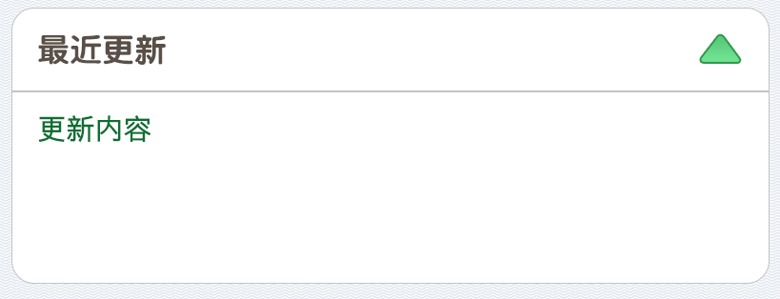
 | 796*98
 | 794*1 |  | c3c3c3 | common
 | 326*2

 |  |  |  |  | 0
文本 | 尺寸 | 颜色 |  | 备注
 | 36 点 | ffffff
 | 36 点 | 6b6b6b
 | 34 点 | 594d43
 | 30 点 | 006f2d |  | 系统字

